Tab 1 Graf 1 2
Quadro generale dell’energia
Fonte dati: elaborazione Ufficio di Statistica della Regione Abruzzo su dati Eurostat

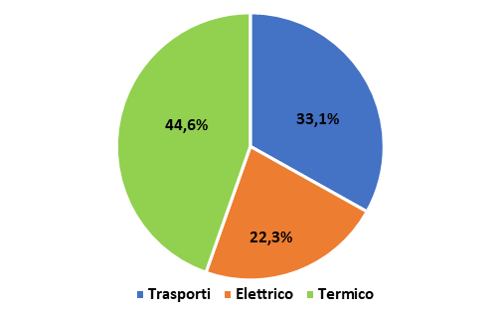
Tabella 1: Quadro dell’energia in Italia e in UE. ktep. Anno 2023 |  |  | Grafico 1: Consumi finali di energia per tipo di utilizzo in Italia. Distribuzione %. Anno 2023
 |  |  |  | old 2022
Voce del bilancio energetico | Italia | UE
Produzione primaria | 36,131 | 553,183
Prodotti recuperati e riciclati | 0 | 1,622
+ Importazione | 139,298 | 1,215,888
- Esportazione | 31,244 | 434,390
+/- Variaz. stock | 251 | 2,975
Consumo lordo di energia | 144,437 | 1,339,278
- Bunker marittimi internazionali | 2,273 | 39,304
Consumo interno lordo | 142,164 | 1,299,974
- Aviazione | 3,600 | 38,371
- Perdite di trasformazione e distribuzione | 26,126 | 316,004
- Consumi non energetici | 4,489 | 72,192
Consumo di energia finale | 107,949 | 873,407 | Grafico 2: Consumi finali di energia per tipo di utilizzo in UE. Distribuzione %. Anno 2023
di cui trasporti | 37,106 | 279,328
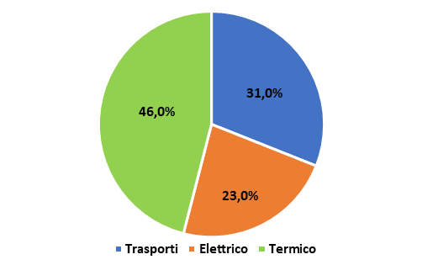
di cui elettrico | 23,978 | 200,267
di cui termico | 46,866 | 393,811
Fonte dati: elaborazione Ufficio di Statistica della Regione Abruzzo su dati Eurostat

Distribuzione %
Trasporti | 34.4 | 32.0
Elettrico | 22.2 | 22.9
Termico | 43.4 | 45.1

Fonte dati: elaborazione Ufficio di Statistica della Regione Abruzzo su dati Eurostat

